Lineáris egyenletrendszer
Lineáris egyenletrendszer megoldása az együtthatómátrix inverzének segítségével

$$a_{11}x_{1}+a_{12}x_{2}+…a_{1m}x_{m}=b_{1}$$
$$a_{21}x_{1}+a_{22}x_{2}+…a_{2m}x_{m}=b_{2}$$

$$⋮$$
$$a_{n1}x_{1}+a_{n2}x_{2}+…a_{nm}x_{m}=b_{n}$$

Feladat: | aij és bi i=1,2, …n, j=1,2, … m és xj meghatározása b≠0 esetén

Az egyenletrendszert átírni a mátrixszorzás szabályainak megfelelően (lásd: Mátrixok)

Ax = b
ahol:
$$A=\left[\begin{matrix}\begin{matrix}a_{11} & a_{12} & … \\ a_{21} & a_{22} & … \\ ⋮ & & \end{matrix} & \begin{matrix}a_{1m} \\ a_{2m} \\ \end{matrix} \\ \begin{matrix}\begin{matrix}a_{n1} & a_{n2}\end{matrix} & …\end{matrix} & a_{nm}\end{matrix}\right]$$
 |  |  | együtthatómátrix

$$x=\left[\begin{matrix}x_{1} \\ ⋮ \\ x_{m}\end{matrix}\right]$$
 |  | ismeretlenek oszlopvektora

$$b=\left[\begin{matrix}b_{1} \\ ⋮ \\ b_{n}\end{matrix}\right]$$
 |  | egyenletrendszer jobb oldalából képzett oszlopvektor

Az inhomogén egyenletrendszer (b≠0) megoldható az alábbi alakban, ha az egyenletek lineárisan függetlenek egymástól, azaz det A≠0 :

x = A-1 * b

A lineáris egyenletrendszer megoldásához szükséges lépések:
1. det A ≠ 0 érvényességének megvizsgálása
2. A⁻¹ meghatározása
3. a szükséges mátrixszorzás elvégzése (sorrend fontos!)

Példa - Együtthatómátrix
Oldja meg az alábbi egyenletrendszert!
Súgó:
1. det A ≠ 0 érvényességének megvizsgálása (MDETERM)
2. A⁻¹ meghatározása
3. a szükséges mátrixszorzás elvégzése

$$x_{1}+{2x}_{2}−x_{3}=−1$$
${7x}_{2}+{3x}_{3}=−$7
${5x}_{1}−{3x}_{2}=$8

 | 1 | 2 | -1 |  | -1
A= | 0 | 7 | 3 | b= | -7
 | 5 | -3 | 0 |  | 8

1. lépés - det A ≠ 0 érvényességének megvizsgálása

detA= | 74

2. lépés - A mátrix inverzének, azaz A-1 meghatározása

 | 0.12 | 0.04 | 0.18
A-1= | 0.20 | 0.07 | -0.04
 | -0.47 | 0.18 | 0.09

3. lépés - mátrixszorzás elvégzése

 | 1
x= | -1
 | 0

Példa 1 - Solver
Lineáris egyenletrendszer megoldása Solver segítségével

Alkalmas szélsőéték-feladatok, lineáris és nemlineáris egyenletrendszerek és lineáris programozási feladatok megoldására.
Elérése: Fájl, beállítások, bővítmények

Lépésről lépésre:
1. Az egyenletrendszert alkotó egyenletek konstansra rendezése.
2. Az ismeretlenek számára egy-egy cella kijelölése, célszerűen egy tömbben, kezdeti értékek megadásával. Pl.: 1.
3. Az egyes egyenletek ismeretlent tartalmazó oldalának egy-egy cellába vitele képlet formájában.
4. Solver párbeszédablak kitöltése:
a, Célcella: egyik egyenlet bal oldala,
b, Célérték: az előbbi egyenlet jobb oldala (konstans),
c, Módosuló cella: ismeretlenek tömbje,
d, Korlátozó feltételek: a többi egyenlet
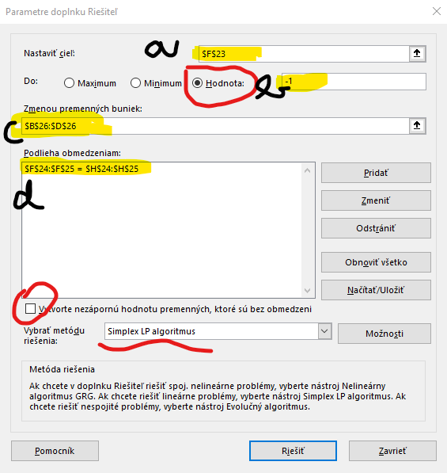

 | $B$26:$D$26

$$x_{1}+{2x}_{2}−x_{3}=−1$$
$${1x}_{1}+{2x}_{2}−{1x}_{3}=−1$$
${7x}_{2}+{3x}_{3}=−$7
${{0x}_{1}+7x}_{2}+{3x}_{3}=−$7
 |  |  |  | konstansra rendezve
${5x}_{1}−{3x}_{2}=$ 8
${5x}_{1}−{3x}_{2}+0x_{3}=$8

 | x1 | x2 | x3 |  | Szorzatösszeg (MSZORZAT) | jobb oldal
 | 1 | 2 | -1 |  | -1 | -1
 | 0 | 7 | 3 |  | -7 | -7
 | 5 | -3 | 0 |  | 8 | 8
 | 0.99999982432 | -0.99999995946 | -9.4594594408E-08
 |  |  |  |  | =SUMPRODUCT(B23:D23;$B$26:$D$26)

Példa 2 - Solver
$$3u+2v=−1 \\ 5u+w=−5 \\ 3u+4v+w=1$$

$$3u+2v+0w=−1 \\ 5u+0v+w=−5 \\ 3u+4v+w=1$$

 |  |  | szorzat | jobb oldal
3 | 2 | 0 | -1 | -1
5 | 0 | 1 | -5 | -5
3 | 4 | 1 | 1 | 1
-1 | 1 | 0

Feladat 1
$$2x−3y+2z−21=0$$

$$x+4y−z=1$$

$$−x+2y+z=17$$

 | 2 | -3 | 2 | 21
 | 1 | 4 | -1 | 1
 | -1 | 2 | 1 | 17

det= | 24

inverz | 0.25 | 0.29166666667 | -0.20833333333
 | 0 | 0.16666666667 | 0.16666666667
 | 0.25 | -0.041666666667 | 0.45833333333

eredm | 2
 | 3
 | 13

Feladat 2
$$x_{1}+{2x}_{2}−{5x}_{3}=−9$$

$$x_{1}−x_{2}+{3x}_{3}=2$$

$$3x_{1}−{6x}_{2}−x_{3}=−25$$

 | 1 | 2 | -5 | -9
 | 1 | -1 | 3 | 2
 | 3 | -6 | -1 | -25

det= | 54

inverz= | 0.35185185185 | 0.59259259259 | 0.018518518519
 | 0.18518518519 | 0.25925925926 | -0.14814814815
 | -0.055555555556 | 0.22222222222 | -0.055555555556

eredm | -2.4444444444
 | 2.5555555556
 | 2.3333333333

Feladat 3
$${4x}_{1}+{4x}_{2}+5x_{3}=6$$

$$x_{1}+x_{2}+2x_{3}=3$$

$${7x}_{1}+{7x}_{2}−{8x}_{3}=10$$

 | 4 | 4 | 5 | 6
 | 1 | 1 | 2 | 3
 | 7 | 7 | -8 | 10

det= | 0 | nem megoldhato

Feladat 4
$$x_{1}+{3x}_{2}−{4x}_{3}+x_{4}=1$$
$${2x}_{1}+{6x}_{2}−{7x}_{3}+x_{4}=6$$

$${−3x}_{1}−{9x}_{2}+10x_{3}−x_{4}=−11$$

 | 1 | 3 | -4 | 1 | 1
 | 2 | 6 | -7 | 1 | 6
 | -3 | -9 | 10 | -4 | -11
 | 0 | 0 | 0 | 0 | 0

det= | 0 | nem megoldhato

Feladat 5
$$x_{3}−{2x}_{4}=3$$

$${2x}_{1}+{3x}_{2}+x_{3}=4$$

$$4x_{1}+{6x}_{2}−{4x}_{3}−4x_{4}=8$$

 | 0 | 0 | 1 | -2 | 3
 | 2 | 3 | 1 | 0 | 4
 | 4 | 6 | -4 | -4 | 8
 | 0 | 0 | 0 | 0 | 0

det= | 0 | nem megoldhato

